4
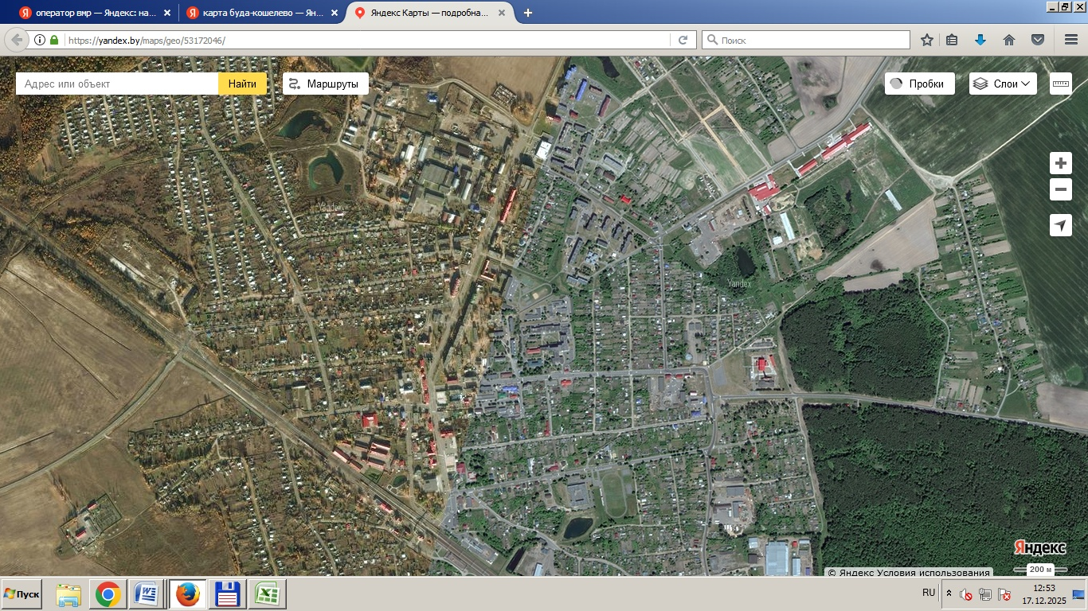
3
4
25
24
1
2
1
Карта-схема временного хранения коммунальных отходова г. Буда-Кошелево |  | Приложение 4
 | Места временног хранения ТКО
 | Индивидуальная жилая застройка
12
11
5
6
 | 1 | ул. Сергея Понамарева
23
7
8
 | Многоквартирная жилая застройка
13
 | 2 | ул. Совхозная,1
14
10
9
 | 3 | ул. Совхозная,10
 | 4 | ул. Совхозная,16
16
 | 5 | ул. Совхозная,3
 | 6 | ул. Совхозная,23А
15
 | 7 | ул. Совхозная,23
 | 8 | ул. Совхозная,31
17
 | 9 | м-н Восточный,5
 | 10 | м-н Восточный,7
 | 11 | ул. Ленина,56
18
 | 12 | ул.Ленина,63
 | 13 | ул.Ленина,53
 | 14 | ул.Ленина,52
21
 | 15 | ул.Ленина,48
 | 16 | ул. Луговая,1а
19
 | 17 | ул. Ленина,16
20
 | 18 | ул. 50 Лет Октября,13
 | 19 | ул. Пионерская,1а
22
 | 20 | ул. Головачева,3
 | 21 | ул. Ленина,17
 | 22 | ул. Железнодорожная,15
 | 23 | ул. Лавриновича,1
 | 24 | ул. Лавриновича,5а
 | 25 | ул. Лавриновича,9

4-1
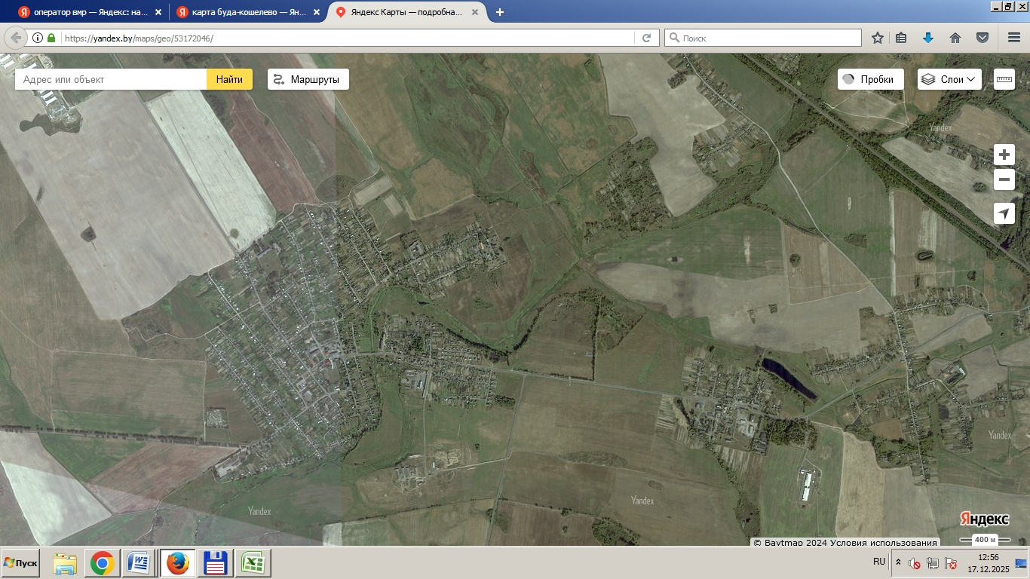
11
 |  |  | Приложение 4.1
Карта-схема временного хранения коммунальных отходова Буда-Кошелевского района
 | Условные обозначения
31
26
25
 | 1 | г.п. Уваровичи, ул. Пионерская,8
30
 | 2 | г.п. Уваровичипер.Больничный,16
 | 3 | г.п. Уваровичипер. Советский,7а
 | 4 | г.п. Уваровичиул. Ленина,2
 | 5 | г.п. Уваровичиул. Садовая,20
27
23
24
 | 6 | г.п. Уваровичиул. Садовая,3
28
22
 | 7 | п. Красное Знамя,ул.Молодежная,3
 | 8 | п. Красное Знамя,ул.Молодежная,12
29
 | 9 | п. Красное Знамя,ул.Молодежная,15
 | 10 | п. Красное Знамя,ул.Октябрьская,19
 | 11 | п. Красное Знамя,ул.Озерная,4
 | 12 | аг. Коммунар,ул. Гомельская,1
20
 | 13 | аг. Коммунар, ул. Молодежная,1
3
21
 | 14 | аг. Коммунар,ул. Молодежная,5
2
4
 | 15 | аг. Коммунар,ул. Ленина,32
1
5
 | 16 | аг. Коммунар,ул. Спортивная,3а
6
10
11
19
 | 17 | аг. Коммунар, ул. Ленина,31
7
9
 | 18 | аг. Коммунар,ул. Ленина,34А
8
 | 19 | д. Уза, ул. Залинейная,1
 | 20 | д. Уза, ул. Островского,1
 | 21 | д. Уза, ул. Шоссейная,11Б
 | 22 | аг. Октябрь, ул. Октябрьская,3
 | 23 | аг. Октябрь,ул. Октябрьская,7
18
12
 | 24 | аг. Октябрь,ул. Новая,1
17
13
 | 26 | аг. Дуравичи, пер. Советский ,6а
16
14
15
 | 25 | аг. Широкое, ул. Советская,6а Широковский с/с
 | 27 | д. Морозовичи, ул. Школьная,11
 | 28 | п. Бадерый,19
 | 29 | аг. Пенчин, ул. Юбилейная,3
 | 30 | аг. Рогинь,ул. Молодежная,5
 | 31 | аг. Рогинь,ул. Молодежная,9

4-2
2
3
 |  | Приложение 4.2
Карта-схема временного хранения крупногабаритных, строительных, древесных и растительных отходов г. Буда-Кошелево
 | Места временног хранения ТКО
22
21
1
11
10
4
5
20
6
7
12
 | 1 | ул. Совхозная,1
 | 2 | ул. Совхозная,10
 | 3 | ул. Совхозная,16
13
9
8
 | 4 | ул. Совхозная,3
 | 5 | ул. Совхозная,23А
14
 | 6 | ул. Совхозная,23
 | 7 | ул. Совхозная,31
15
 | 8 | м-н Восточный,5
 | 9 | м-н Восточный,7
 | 10 | ул. Ленина,56
16
 | 11 | ул.Ленина,63
 | 12 | ул.Ленина,52
 | 13 | ул.Ленина,48
 | 14 | ул. Луговая,1а
 | 15 | ул. Ленина,16
18
 | 16 | ул. 50 Лет Октября,13
 | 17 | ул. Головачева,3
 | 18 | ул. Ленина,17
17
 | 19 | ул. Железнодорожная,15
 | 20 | ул. Лавриновича,1
19
 | 21 | ул. Лавриновича,5а
 | 22 | ул. Лавриновича,9

4-3
 |  |  | Приложение 4.3
Карта-схема временного хранения крупногабаритных, строительных, древесных и растительных отходов г. Буда-Кошелевского района

 | Условные обозначения
 | г.п. Уваровичи
 | 1 | ул. Пионерская,8
 | 2 | пер.Больничный,16
 | 3 | пер. Советский,7а
 | 4 | ул. Ленина,2
 | 5 | ул. Садовая,20
 | 6 | ул. Садовая,3
 | п. Красное Знамя, Узовский с/с
 | 7 | ул.Молодежная,3
 | 8 | ул.Молодежная,12
 | 9 | ул.Молодежная,15
 | 10 | ул.Октябрьская,19
 | 11 | ул.Озерная,4
 | аг. Коммунар, Коммунаровский с/с
1
2
 | 12 | ул. Молодежная,1
3
 | 13 | ул. Молодежная,5
4
6
5
10
11

8
7
9

13
12

4-12
2
3
 |  | Приложение 4.12
«Карта-схема мест сбора коммунальных отходов, подлежащих специальной системе сбора (изношенные шины)».
 | Места временног хранения ТКО
22
21
1
11
10
4
5
20
23
6
7
12
 | 1 | ул. Совхозная,1
 | 2 | ул. Совхозная,10
 | 3 | ул. Совхозная,16
13
9
8
 | 4 | ул. Совхозная,3
 | 5 | ул. Совхозная,23А
14
 | 6 | ул. Совхозная,23
 | 7 | ул. Совхозная,31
15
 | 8 | м-н Восточный,5
 | 9 | м-н Восточный,7
 | 10 | ул. Ленина,56
16
 | 11 | ул.Ленина,63
 | 12 | ул.Ленина,52
 | 13 | ул.Ленина,48
 | 14 | ул. Луговая,1а
 | 15 | ул. Ленина,16
18
 | 16 | ул. 50 Лет Октября,13
 | 17 | ул. Головачева,3
 | 18 | ул. Ленина,17
17
 | 19 | ул. Железнодорожная,15
 | 20 | ул. Лавриновича,1
19
 | 21 | ул. Лавриновича,5а
 | 22 | ул. Лавриновича,9
 | 23 | ул. Озерная,3а, участок станции сортировки ТКО

4-16
2
3
 |  | Приложение 4.16
Карта-схема мест сбора коммунальных отходов, подлежащих специальной системе сбора (крупногабаритные отходы)».
 | Места временног хранения ТКО
22
21
1
11
10
4
5
20
23
6
7
12
 | 1 | ул. Совхозная,1
 | 2 | ул. Совхозная,10
 | 3 | ул. Совхозная,16
13
9
8
 | 4 | ул. Совхозная,3
 | 5 | ул. Совхозная,23А
14
15
 | 6 | ул. Совхозная,23
 | 7 | ул. Совхозная,31
 | 8 | м-н Восточный,5
 | 9 | м-н Восточный,7
 | 10 | ул. Ленина,56
16
 | 11 | ул.Ленина,63
 | 12 | ул.Ленина,52
 | 13 | ул.Ленина,48
 | 14 | ул. Луговая,1а
 | 15 | ул. Ленина,16
18
 | 16 | ул. 50 Лет Октября,13
 | 17 | ул. Головачева,3
 | 18 | ул. Ленина,17
17
 | 19 | ул. Железнодорожная,15
 | 20 | ул. Лавриновича,1
19
 | 21 | ул. Лавриновича,5а
 | 22 | ул. Лавриновича,9
 | 23 | ул. Озерная,3а, участок станции сортировки ТКО

4-17
2
3
Карта-схема сбора строительных отходов |  | Приложение 4.17
«Карта-схема мест сбора коммунальных отходов, подлежащих специальной системе сбора (строительные отходы)».
 | Места временног хранения ТКО
22
21
1
11
10
4
5
20
23
6
7
12
 | 1 | ул. Совхозная,1
 | 2 | ул. Совхозная,10
 | 3 | ул. Совхозная,16
13
9
8
 | 4 | ул. Совхозная,3
 | 5 | ул. Совхозная,23А
14
 | 6 | ул. Совхозная,23
 | 7 | ул. Совхозная,31
15
 | 8 | м-н Восточный,5
 | 9 | м-н Восточный,7
 | 10 | ул. Ленина,56
16
 | 11 | ул.Ленина,63
 | 12 | ул.Ленина,52
 | 13 | ул.Ленина,48
 | 14 | ул. Луговая,1а
 | 15 | ул. Ленина,16
18
 | 16 | ул. 50 Лет Октября,13
 | 17 | ул. Головачева,3
 | 18 | ул. Ленина,17
17
 | 19 | ул. Железнодорожная,15
 | 20 | ул. Лавриновича,1
19
 | 21 | ул. Лавриновича,5а
 | 22 | ул. Лавриновича,9
 | 23 | ул. Озерная,3а, участок станции сортировки ТКО

4-18
2
3
 |  | Приложение 4.18
Карта-схема мест сбора коммунальных отходов, подлежащих специальной системе сбора (древесные и растительные отходы)». Карта-схема мест сбора коммунальных отходов, подлежащих специальной системе сбора (древесные и растительные отходы)».
 | Места временног хранения ТКО
22
21
1
11
10
4
5
20
23
6
7
12
 | 1 | ул. Совхозная,1
 | 2 | ул. Совхозная,10
 | 3 | ул. Совхозная,16
13
9
8
 | 4 | ул. Совхозная,3
 | 5 | ул. Совхозная,23А
14
 | 6 | ул. Совхозная,23
 | 7 | ул. Совхозная,31
15
 | 8 | м-н Восточный,5
 | 9 | м-н Восточный,7
 | 10 | ул. Ленина,56
16
 | 11 | ул.Ленина,63
 | 12 | ул.Ленина,52
 | 13 | ул.Ленина,48
 | 14 | ул. Луговая,1а
 | 15 | ул. Ленина,16
18
 | 16 | ул. 50 Лет Октября,13
 | 17 | ул. Головачева,3
 | 18 | ул. Ленина,17
17
 | 19 | ул. Железнодорожная,15
 | 20 | ул. Лавриновича,1
19
 | 21 | ул. Лавриновича,5а
 | 22 | ул. Лавриновича,9
 | 23 | ул. Озерная,3а, участок станции сортировки ТКО

